center_first_element
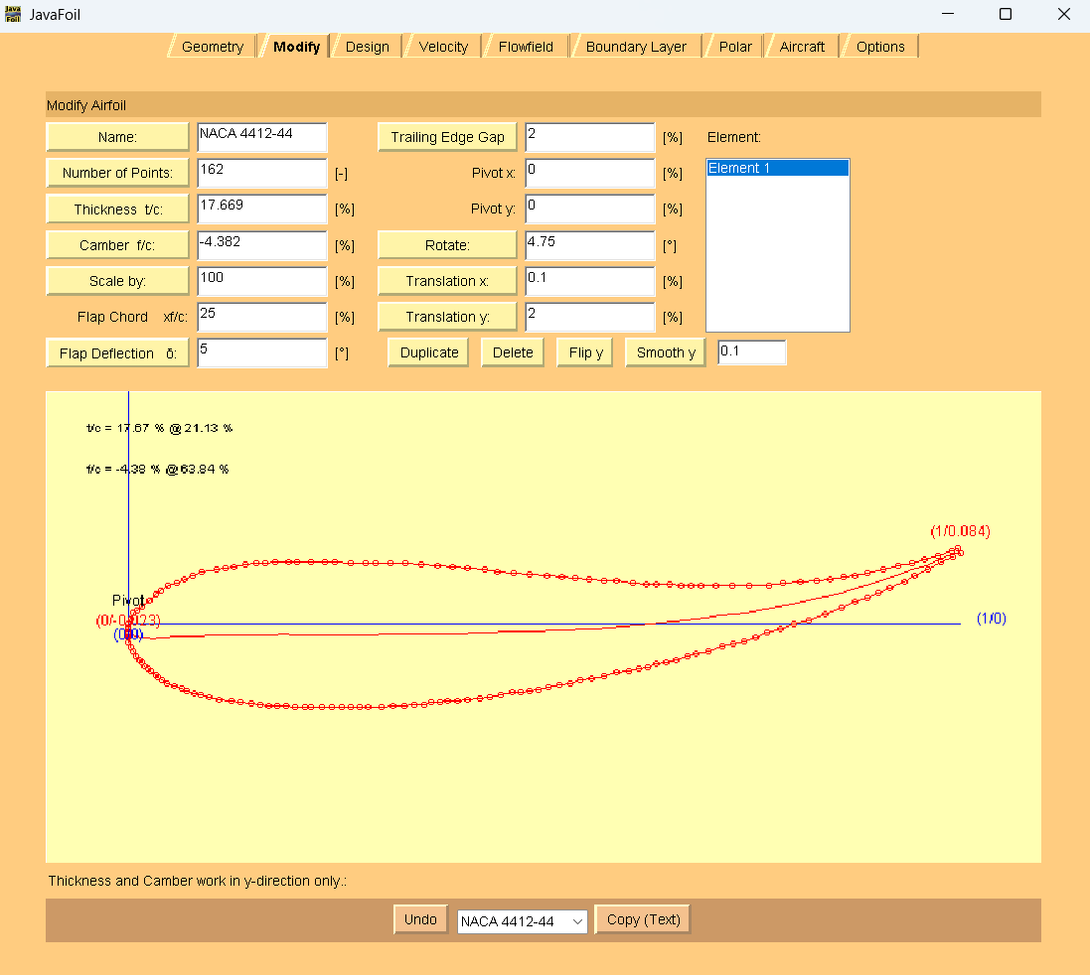
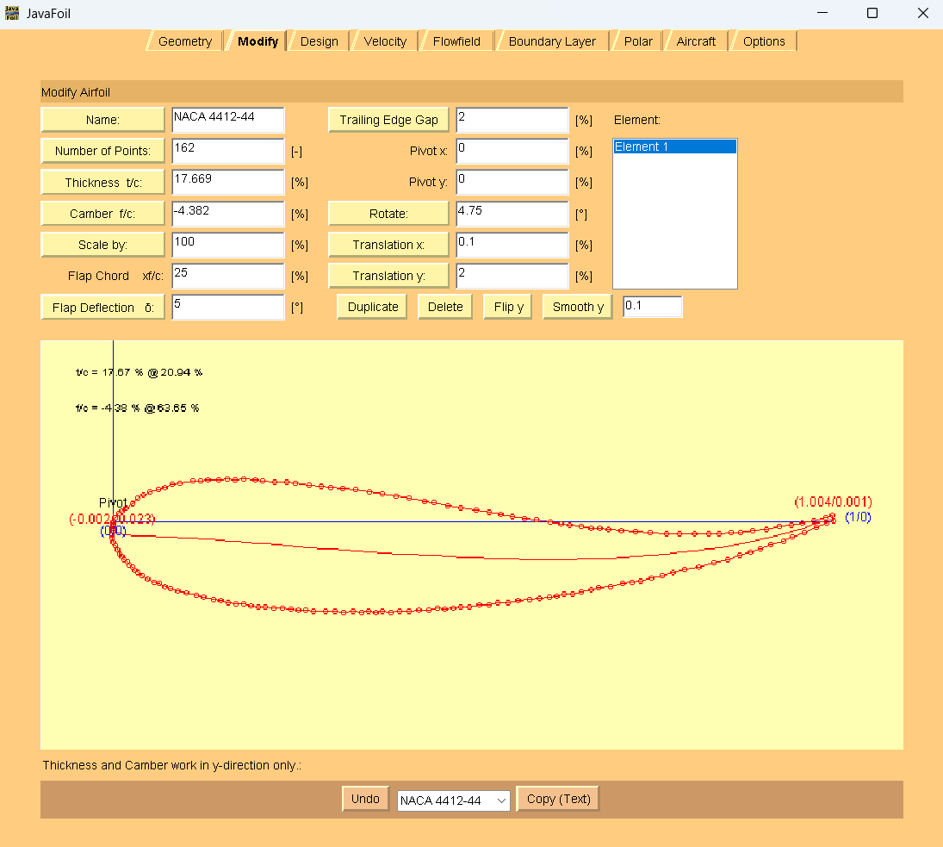
-0.001757469 | 0.11774509695014779 | <-- | webplot digitizer points |  |  |  | 0 | 0 |  | 0.99999999976 | 0.084359121951 | AoA = 4.75 deg
-0.001757469 | 0.11247265182819666 |  |  |  |  |  | 0 | -0.005272445122 |  | 0.99824253051 | 0.09138287134
-0.001757469 | 0.10895768841356246 |  |  |  | webplot digitizer points with LE at origin | > | 0 | -0.0087874085366 |  | 0.98945518429 | 0.087837020725
-0.001757469 | 0.10544272499892837 |  |  |  |  |  | 0 | -0.012302371951 | JavaFoil coords | 0.97363796109 | 0.082508978642
-0.001757469 | 0.10017027987697724 |  |  | LE to lower surface to TE |  |  | 0 | -0.017574817073 | TE to upper surface to LE | 0.95782073789 | 0.07718093656
-0.001757469 | 0.094897835 |  |  | to upper surface to LE |  |  | 0 | -0.02284726195 | to lower surface to TE | 0.94200351469 | 0.073610376184
0 | 0.089631567 |  |  |  |  |  | 0.001757469 | -0.02811352995 |  | 0.9261862915 | 0.070039815809
0.003514938 | 0.084371477 |  |  |  |  |  | 0.005272407 | -0.03337361995 |  | 0.908611599 | 0.064705596286
0.007029877 | 0.079111387 |  |  |  |  |  | 0.008787346 | -0.03863370995 |  | 0.88927943737 | 0.06112268103
0.010544815465729385 | 0.073851296 |  |  |  |  |  | 0.012302284466 | -0.04389380095 |  | 0.87346221417 | 0.057552120655
0.014059753954305837 | 0.070348688 |  |  |  |  |  | 0.015817222954 | -0.04739640895 |  | 0.85940246021 | 0.055745219426
0.017574692 | 0.066846079 |  |  |  |  |  | 0.019332161 | -0.05089901795 |  | 0.84358523701 | 0.053932140758
0.021089630931458714 | 0.063343471 |  |  |  |  |  | 0.022847099931 | -0.05440162595 |  | 0.82776801382 | 0.05211906209
0.024604569420035166 | 0.059840862210124635 |  |  |  |  |  | 0.02636203842 | -0.05790423474 |  | 0.80843585213 | 0.050293628542
0.029876977 | 0.056344431 |  |  |  |  |  | 0.031634446 | -0.06140066595 |  | 0.7873462212 | 0.048462017553
0.033391916 | 0.052841823 |  |  |  |  |  | 0.035149385 | -0.06490327395 |  | 0.76977152875 | 0.046642761445
0.038664323374340975 | 0.049345391486990575 |  |  |  |  |  | 0.040421792374 | -0.068399705463 |  | 0.74692442858 | 0.046562454724
0.043936731 | 0.04584896 |  |  |  |  |  | 0.0456942 | -0.07189613695 |  | 0.72583479765 | 0.046488325443
0.052724077328646785 | 0.042364884 |  |  |  |  |  | 0.054481546329 | -0.07538021295 |  | 0.70650263596 | 0.046420373602
0.061511423550087874 | 0.038880808 |  |  |  |  |  | 0.06326889255 | -0.07886428895 |  | 0.688927944 | 0.046358599201
0.068541301 | 0.037148036 |  |  |  |  |  | 0.07029877 | -0.08059706095 |  | 0.67662565881 | 0.04631535712
0.077328647 | 0.03366396 |  |  |  |  |  | 0.079086116 | -0.08408113695 |  | 0.6643233741 | 0.046272115039
0.084358524 | 0.031931188 |  |  |  |  |  | 0.086115993 | -0.08581390895 |  | 0.65026362 | 0.047980177226
0.094903339 | 0.028453289082258193 |  |  |  |  |  | 0.096660808 | -0.089291807868 |  | 0.634446397 | 0.047924580265
0.10720562390158173 | 0.026739049 |  |  |  |  |  | 0.1089630929 | -0.09100604795 |  | 0.62214411223 | 0.047881338184
0.12126537785588754 | 0.025030987269064164 |  |  |  |  |  | 0.12302284686 | -0.092714109681 |  | 0.60632688904 | 0.049583222931
0.13181019332161686 | 0.02331057 |  |  |  |  |  | 0.13356766232 | -0.09443452695 |  | 0.58699472735 | 0.051272752797
0.14586994727592273 | 0.021602508015774347 |  |  |  |  |  | 0.14762741628 | -0.096142588934 |  | 0.57117750415 | 0.051217155836
0.15641476274165206 | 0.019882090949033482 |  |  |  |  |  | 0.15817223174 | -0.097863006001 |  | 0.55360281171 | 0.052912863142
0.1669595782073814 | 0.018161673882292395 |  |  |  |  |  | 0.16871704721 | -0.099583423068 |  | 0.53778558851 | 0.054614747889
0.17750439367311072 | 0.018198738522868463 |  |  |  |  |  | 0.17926186267 | -0.099546358427 |  | 0.52021089607 | 0.056310455195
0.18804920913884005 | 0.018235803 |  |  |  |  |  | 0.18980667814 | -0.09950929395 |  | 0.50263620362 | 0.058006162502
0.19859402460456943 | 0.016515386096703666 |  |  |  |  |  | 0.2003514936 | -0.10122971085 |  | 0.48154657269 | 0.059689514928
0.20913884007029881 | 0.016552450737279734 |  |  |  |  |  | 0.21089630907 | -0.10119264621 |  | 0.462214411 | 0.061379044794
0.21792618629173993 | 0.016583338 |  |  |  |  |  | 0.21968365529 | -0.10116175895 |  | 0.44288224932 | 0.06306857466
0.23022847100175747 | 0.01662658 |  |  |  |  |  | 0.23198594 | -0.10111851695 |  | 0.42882249536 | 0.064776636847
0.24253075571177501 | 0.016669822 |  |  |  |  |  | 0.24428822471 | -0.10107527495 |  | 0.40773286443 | 0.066459989273
0.25483304042179267 | 0.016713064 |  |  |  |  |  | 0.25659050942 | -0.10103203295 |  | 0.39015817199 | 0.068155696579
0.265377856 | 0.016750128820352317 |  |  |  |  |  | 0.267135325 | -0.10099496813 |  | 0.3708260103 | 0.069845226446
0.2759226713532513 | 0.016787193460928496 |  |  |  |  |  | 0.27768014035 | -0.10095790349 |  | 0.35149384861 | 0.071534756312
0.28646748681898065 | 0.016824258101504563 |  |  |  |  |  | 0.28822495582 | -0.10092083885 |  | 0.33216168693 | 0.073224286178
0.30228471001757473 | 0.016879855062368665 |  |  |  |  |  | 0.30404217902 | -0.10086524189 |  | 0.314586994 | 0.073162511777
0.31634446397188043 | 0.018686756 |  |  |  |  |  | 0.31810193297 | -0.09905834095 |  | 0.29701230204 | 0.073100737376
0.32864674868189814 | 0.018729998 |  |  |  |  |  | 0.33040421768 | -0.09901509895 |  | 0.28471001733 | 0.073057495296
0.3409490333919156 | 0.020530722159115333 |  |  |  |  |  | 0.34270650239 | -0.097214374791 |  | 0.267135325 | 0.072995720895
0.3532513181019332 | 0.020573964239787412 |  |  |  |  |  | 0.3550087871 | -0.09717113271 |  | 0.2478031632 | 0.074685250761
0.3620386643233743 | 0.022362333147584512 |  |  |  |  |  | 0.36379613332 | -0.095382763803 |  | 0.23550087849 | 0.07464200868
0.37258347978910367 | 0.022399398 |  |  |  |  |  | 0.37434094879 | -0.09534569895 |  | 0.21968365529 | 0.074586411719
0.38137082601054484 | 0.024187767 |  |  |  |  |  | 0.38312829501 | -0.09355732995 |  | 0.20210896285 | 0.074524637318
0.39367311072056244 | 0.024231009 |  |  |  |  |  | 0.39543057972 | -0.09351408795 |  | 0.19156414738 | 0.074487572678
0.4059753954305799 | 0.026031732564619103 |  |  |  |  |  | 0.40773286443 | -0.091713364386 |  | 0.17574692418 | 0.074431975717
0.42003514938488573 | 0.027838633792704348 |  |  |  |  |  | 0.42179261838 | -0.089906463157 |  | 0.16344463947 | 0.072631251929
0.43233743409490333 | 0.029639357580693693 |  |  |  |  |  | 0.43409490309 | -0.088105739369 |  | 0.15289982401 | 0.072594187288
0.44639718804920914 | 0.031446258808778826 |  |  |  |  |  | 0.44815465705 | -0.086298838141 |  | 0.1405975393 | 0.0707934635
0.4586994727592266 | 0.035004464 |  |  |  |  |  | 0.46045694176 | -0.08274063295 |  | 0.12653778534 | 0.068986562272
0.469244288 | 0.035041529 |  |  |  |  |  | 0.471001757 | -0.08270356795 |  | 0.11599296988 | 0.067192015924
0.4797891036906855 | 0.036836075 |  |  |  |  |  | 0.48154657269 | -0.08090902195 |  | 0.10544815441 | 0.065397469576
0.4903339191564148 | 0.038630621640447504 |  |  |  |  |  | 0.49209138816 | -0.07911447531 |  | 0.087873462 | 0.061820731761
0.5026362038664324 | 0.040431345 |  |  |  |  |  | 0.50439367287 | -0.07731375195 |  | 0.077328647 | 0.058268703706
0.5166959578207382 | 0.043995728363839026 |  |  |  |  |  | 0.51845342682 | -0.073749368586 |  | 0.066783831 | 0.052959193943
0.5289982425307557 | 0.045796452 |  |  |  |  |  | 0.53075571153 | -0.07194864495 |  | 0.057996485 | 0.049413343328
0.5413005272407733 | 0.049354657647134426 |  |  |  |  |  | 0.54305799624 | -0.068390439303 |  | 0.047451669 | 0.045861315273
0.5553602811950791 | 0.051161559 |  |  |  |  |  | 0.5571177502 | -0.06658353795 |  | 0.038664323 | 0.04055798295
0.5694200351493848 | 0.054725942 |  |  |  |  |  | 0.57117750415 | -0.06301915495 |  | 0.031634446 | 0.035260828068
0.5852372583479789 | 0.058296502 |  |  |  |  |  | 0.58699472735 | -0.05944859495 |  | 0.024604569176 | 0.028206191478
0.5992970123022847 | 0.060103403 |  |  |  |  |  | 0.6010544813 | -0.05764169395 |  | 0.015817222954 | 0.021145377449
0.6115992970123023 | 0.063661609 |  |  |  |  |  | 0.61335676601 | -0.05408348795 |  | 0.010544815 | 0.015854400006
0.6221441124780316 | 0.065456155 |  |  |  |  |  | 0.62390158148 | -0.05228894195 |  | 0.005272407 | 0.012320904272
0.632688928 | 0.069008183 |  |  |  |  |  | 0.634446397 | -0.04873691395 |  | 0.001757469 | 0.005278622562
0.6449912126537786 | 0.070808907 |  |  |  |  |  | 0.64674868165 | -0.04693618995 |  | 0 | 0
0.657293497 | 0.074367113 |  |  |  |  |  | 0.659050966 | -0.04337798395 |  | 0 | -0.005272445122
0.6695957820738137 | 0.077925318 |  |  |  |  |  | 0.67135325107 | -0.03981977895 |  | 0 | -0.0087874085366
0.6801405975395431 | 0.081477346 |  |  |  |  |  | 0.68189806654 | -0.03626775095 |  | 0 | -0.012302371951
0.6959578207381371 | 0.085047907 |  |  |  |  |  | 0.69771528974 | -0.03269718995 |  | 0 | -0.017574817073
0.7117750439367311 | 0.090375949 |  |  |  |  |  | 0.71353251294 | -0.02736914795 |  | 0 | -0.02284726195
0.7258347978910369 | 0.093940332 |  |  |  |  |  | 0.72759226689 | -0.02380476495 |  | 0.001757469 | -0.02811352995
0.7381370826010545 | 0.095741055 |  |  |  |  |  | 0.7398945516 | -0.02200404195 |  | 0.005272407 | -0.03337361995
0.7521968365553602 | 0.1010629199708516 |  |  |  |  |  | 0.75395430556 | -0.016682176979 |  | 0.008787346 | -0.03863370995
0.766256591 | 0.10638478461357115 |  |  |  |  |  | 0.76801406 | -0.011360312337 |  | 0.012302284466 | -0.04389380095
0.7820738137082601 | 0.11171282669638638 |  |  |  |  |  | 0.78383128271 | -0.0060322702538 |  | 0.015817222954 | -0.04739640895
0.7978910369068541 | 0.11704086877920183 |  |  |  |  |  | 0.79964850591 | -0.00070422817095 |  | 0.019332161 | -0.05089901795
0.8172231985940246 | 0.12238126574220931 |  |  |  |  |  | 0.81898066759 | 0.0046361687921 |  | 0.022847099931 | -0.05440162595
0.83655536 | 0.12947914441253372 |  |  |  |  |  | 0.838312829 | 0.011734047462 |  | 0.02636203842 | -0.05790423474
0.8558875219683655 | 0.13657702308285824 |  |  |  |  |  | 0.85764499097 | 0.018831926133 |  | 0.031634446 | -0.06140066595
0.8717047451669595 | 0.14366254687299063 |  |  |  |  |  | 0.87346221417 | 0.025917449923 |  | 0.035149385 | -0.06490327395
0.8875219683655535 | 0.14899058895580608 |  |  |  |  |  | 0.88927943737 | 0.031245492006 |  | 0.040421792374 | -0.068399705463
0.8998242530755711 | 0.1543062761584293 |  |  |  |  |  | 0.90158172208 | 0.036561179208 |  | 0.0456942 | -0.07189613695
0.9138840070298768 | 0.1613856225084659 |  |  |  |  |  | 0.91564147603 | 0.043640525558 |  | 0.054481546329 | -0.07538021295
0.9314586994727592 | 0.16847732373869428 |  |  |  |  |  | 0.93321616847 | 0.050732226789 |  | 0.06326889255 | -0.07886428895
0.9437609841827768 | 0.17555049264863465 |  |  |  |  |  | 0.94551845318 | 0.057805395698 |  | 0.07029877 | -0.08059706095
0.9595782073813708 | 0.18263601643876715 |  |  |  |  |  | 0.96133567638 | 0.064890919489 |  | 0.079086116 | -0.08408113695
0.9753954305799648 | 0.1914790219362167 |  |  |  |  |  | 0.97715289958 | 0.073733924986 |  | 0.086115993 | -0.08581390895
0.9894551845342705 | 0.19855836828625317 |  |  |  |  |  | 0.99121265353 | 0.080813271336 |  | 0.096660808 | -0.089291807868
0.9982425307557117 | 0.20210421890136743 |  |  |  |  |  | 0.99999999976 | 0.084359121951 |  | 0.1089630929 | -0.09100604795
0.9964850615114236 | 0.2091279682905396 |  |  |  |  |  | 0.99824253051 | 0.09138287134 |  | 0.12302284686 | -0.092714109681
0.9876977152899824 | 0.20558211767542534 |  |  |  |  |  | 0.98945518429 | 0.087837020725 |  | 0.13356766232 | -0.09443452695
0.9718804920913884 | 0.2002540755926101 |  |  |  |  |  | 0.97363796109 | 0.082508978642 |  | 0.14762741628 | -0.096142588934
0.9560632688927944 | 0.19492603350979465 |  |  |  |  |  | 0.95782073789 | 0.07718093656 |  | 0.15817223174 | -0.097863006001
0.9402460456942003 | 0.19135547313429635 |  |  |  |  |  | 0.94200351469 | 0.073610376184 |  | 0.16871704721 | -0.099583423068
0.9244288224956063 | 0.18778491275879794 |  |  |  |  |  | 0.9261862915 | 0.070039815809 |  | 0.17926186267 | -0.099546358427
0.90685413 | 0.1824506932358867 |  |  |  |  |  | 0.908611599 | 0.064705596286 |  | 0.18980667814 | -0.09950929395
0.8875219683655535 | 0.17886777798019637 |  |  |  |  |  | 0.88927943737 | 0.06112268103 |  | 0.2003514936 | -0.10122971085
0.8717047451669595 | 0.17529721760469785 |  |  |  |  |  | 0.87346221417 | 0.057552120655 |  | 0.21089630907 | -0.10119264621
0.8576449912126538 | 0.17349031637661272 |  |  |  |  |  | 0.85940246021 | 0.055745219426 |  | 0.21968365529 | -0.10116175895
0.8418277680140598 | 0.17167723770843146 |  |  |  |  |  | 0.84358523701 | 0.053932140758 |  | 0.23198594 | -0.10111851695
0.8260105448154655 | 0.16986415904025032 |  |  |  |  |  | 0.82776801382 | 0.05211906209 |  | 0.24428822471 | -0.10107527495
0.8066783831282952 | 0.16803872549187704 |  |  |  |  |  | 0.80843585213 | 0.050293628542 |  | 0.25659050942 | -0.10103203295
0.7855887521968365 | 0.16620711450340775 |  |  |  |  |  | 0.7873462212 | 0.048462017553 |  | 0.267135325 | -0.10099496813
0.7680140597539542 | 0.16438785839513048 |  |  |  |  |  | 0.76977152875 | 0.046642761445 |  | 0.27768014035 | -0.10095790349
0.7451669595782073 | 0.16430755167388222 |  |  |  |  |  | 0.74692442858 | 0.046562454724 |  | 0.28822495582 | -0.10092083885
0.7240773286467487 | 0.16423342239272998 |  |  |  |  |  | 0.72583479765 | 0.046488325443 |  | 0.30404217902 | -0.10086524189
0.7047451669595782 | 0.16416547055167385 |  |  |  |  |  | 0.70650263596 | 0.046420373602 |  | 0.31810193297 | -0.09905834095
0.687170475 | 0.16410369615071363 |  |  |  |  |  | 0.688927944 | 0.046358599201 |  | 0.33040421768 | -0.09901509895
0.6748681898066783 | 0.16406045407004155 |  |  |  |  |  | 0.67662565881 | 0.04631535712 |  | 0.34270650239 | -0.097214374791
0.6625659050966608 | 0.16401721198936936 |  |  |  |  |  | 0.6643233741 | 0.046272115039 |  | 0.3550087871 | -0.09717113271
0.648506151 | 0.16572527417591842 |  |  |  |  |  | 0.65026362 | 0.047980177226 |  | 0.36379613332 | -0.095382763803
0.632688928 | 0.1656696772150542 |  |  |  |  |  | 0.634446397 | 0.047924580265 |  | 0.37434094879 | -0.09534569895
0.6203866432337434 | 0.16562643513438213 |  |  |  |  |  | 0.62214411223 | 0.047881338184 |  | 0.38312829501 | -0.09355732995
0.6045694200351494 | 0.16732831988083496 |  |  |  |  |  | 0.60632688904 | 0.049583222931 |  | 0.39543057972 | -0.09351408795
0.5852372583479789 | 0.16901784974709588 |  |  |  |  |  | 0.58699472735 | 0.051272752797 |  | 0.40773286443 | -0.091713364386
0.5694200351493848 | 0.16896225278623167 |  |  |  |  |  | 0.57117750415 | 0.051217155836 |  | 0.42179261838 | -0.089906463157
0.5518453427065027 | 0.1706579600925886 |  |  |  |  |  | 0.55360281171 | 0.052912863142 |  | 0.43409490309 | -0.088105739369
0.5360281195079086 | 0.17235984483904143 |  |  |  |  |  | 0.53778558851 | 0.054614747889 |  | 0.44815465705 | -0.086298838141
0.5184534270650264 | 0.17405555214539836 |  |  |  |  |  | 0.52021089607 | 0.056310455195 |  | 0.46045694176 | -0.08274063295
0.5008787346221442 | 0.1757512594517554 |  |  |  |  |  | 0.50263620362 | 0.058006162502 |  | 0.471001757 | -0.08270356795
0.4797891036906855 | 0.1774346118779202 |  |  |  |  |  | 0.48154657269 | 0.059689514928 |  | 0.48154657269 | -0.08090902195
0.46045694200351506 | 0.17912414174418112 |  |  |  |  |  | 0.462214411 | 0.061379044794 |  | 0.49209138816 | -0.07911447531
0.4411247803163444 | 0.18081367161044193 |  |  |  |  |  | 0.44288224932 | 0.06306857466 |  | 0.50439367287 | -0.07731375195
0.4270650263620387 | 0.18252173379699088 |  |  |  |  |  | 0.42882249536 | 0.064776636847 |  | 0.51845342682 | -0.073749368586
0.4059753954305799 | 0.18420508622315568 |  |  |  |  |  | 0.40773286443 | 0.066459989273 |  | 0.53075571153 | -0.07194864495
0.3884007029876977 | 0.1859007935295125 |  |  |  |  |  | 0.39015817199 | 0.068155696579 |  | 0.54305799624 | -0.068390439303
0.36906854130052724 | 0.18759032339577353 |  |  |  |  |  | 0.3708260103 | 0.069845226446 |  | 0.5571177502 | -0.06658353795
0.3497363796133568 | 0.18927985326203434 |  |  |  |  |  | 0.35149384861 | 0.071534756312 |  | 0.57117750415 | -0.06301915495
0.33040421792618635 | 0.19096938312829514 |  |  |  |  |  | 0.33216168693 | 0.073224286178 |  | 0.58699472735 | -0.05944859495
0.312829525 | 0.19090760872733503 |  |  |  |  |  | 0.314586994 | 0.073162511777 |  | 0.6010544813 | -0.05764169395
0.2952548330404218 | 0.1908458343263748 |  |  |  |  |  | 0.29701230204 | 0.073100737376 |  | 0.61335676601 | -0.05408348795
0.28295254833040423 | 0.19080259224570273 |  |  |  |  |  | 0.28471001733 | 0.073057495296 |  | 0.62390158148 | -0.05228894195
0.265377856 | 0.1907408178447425 |  |  |  |  |  | 0.267135325 | 0.072995720895 |  | 0.634446397 | -0.04873691395
0.24604569420035155 | 0.19243034771100354 |  |  |  |  |  | 0.2478031632 | 0.074685250761 |  | 0.64674868165 | -0.04693618995
0.2337434094903339 | 0.19238710563033135 |  |  |  |  |  | 0.23550087849 | 0.07464200868 |  | 0.659050966 | -0.04337798395
0.21792618629173993 | 0.19233150866946724 |  |  |  |  |  | 0.21968365529 | 0.074586411719 |  | 0.67135325107 | -0.03981977895
0.2003514938488577 | 0.19226973426850702 |  |  |  |  |  | 0.20210896285 | 0.074524637318 |  | 0.68189806654 | -0.03626775095
0.18980667838312826 | 0.19223266962793095 |  |  |  |  |  | 0.19156414738 | 0.074487572678 |  | 0.69771528974 | -0.03269718995
0.1739894551845343 | 0.19217707266706674 |  |  |  |  |  | 0.17574692418 | 0.074431975717 |  | 0.71353251294 | -0.02736914795
0.1616871704745167 | 0.1903763488790775 |  |  |  |  |  | 0.16344463947 | 0.072631251929 |  | 0.72759226689 | -0.02380476495
0.15114235500878737 | 0.19033928423850133 |  |  |  |  |  | 0.15289982401 | 0.072594187288 |  | 0.7398945516 | -0.02200404195
0.13884007029876977 | 0.1885385604505122 |  |  |  |  |  | 0.1405975393 | 0.0707934635 |  | 0.75395430556 | -0.016682176979
0.12478031634446396 | 0.18673165922242696 |  |  |  |  |  | 0.12653778534 | 0.068986562272 |  | 0.76801406 | -0.011360312337
0.11423550087873463 | 0.18493711287453374 |  |  |  |  |  | 0.11599296988 | 0.067192015924 |  | 0.78383128271 | -0.0060322702538
0.1036906854130053 | 0.18314256652664063 |  |  |  |  |  | 0.10544815441 | 0.065397469576 |  | 0.79964850591 | -0.00070422817095
0.086115993 | 0.17956582871104632 |  |  |  |  |  | 0.087873462 | 0.061820731761 |  | 0.81898066759 | 0.0046361687921
0.075571178 | 0.17601380065583616 |  |  |  |  |  | 0.077328647 | 0.058268703706 |  | 0.838312829 | 0.011734047462
0.065026362 | 0.17070429089330863 |  |  |  |  |  | 0.066783831 | 0.052959193943 |  | 0.85764499097 | 0.018831926133
0.056239016 | 0.1671584402781945 |  |  |  |  |  | 0.057996485 | 0.049413343328 |  | 0.87346221417 | 0.025917449923
0.0456942 | 0.16360641222298433 |  |  |  |  |  | 0.047451669 | 0.045861315273 |  | 0.88927943737 | 0.031245492006
0.036906854 | 0.15830307990055303 |  |  |  |  |  | 0.038664323 | 0.04055798295 |  | 0.90158172208 | 0.036561179208
0.029876977 | 0.15300592501821753 |  |  |  |  |  | 0.031634446 | 0.035260828068 |  | 0.91564147603 | 0.043640525558
0.022847100175746926 | 0.1459512884285653 |  |  |  |  |  | 0.024604569176 | 0.028206191478 |  | 0.93321616847 | 0.050732226789
0.014059753954305837 | 0.13889047439881697 |  |  |  |  |  | 0.015817222954 | 0.021145377449 |  | 0.94551845318 | 0.057805395698
0.008787346 | 0.1335994969565777 |  |  |  |  |  | 0.010544815 | 0.015854400006 |  | 0.96133567638 | 0.064890919489
0.003514938 | 0.13006600122165535 |  |  |  |  |  | 0.005272407 | 0.012320904272 |  | 0.97715289958 | 0.073733924986
0 | 0.12302371951219515 |  |  |  |  |  | 0.001757469 | 0.005278622562 |  | 0.99121265353 | 0.080813271336

